A_Decision
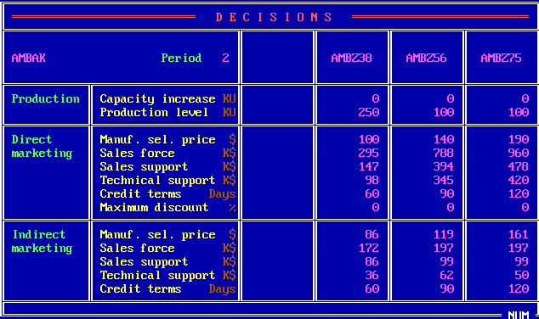
 | Z38 | Z56 | Z75
PC | 0 | 0 | 0
PV | 250 | 100 | 100
DMSP | 100 | 140 | 190
DSF | 295 | 788 | 960
DSS | 147 | 394 | 478
DTS | 98 | 345 | 420
DCT | 60 | 90 | 120
DMD | 0 | 0 | 0
IMSP | 86 | 119 | 161
ISF | 172 | 197 | 197
ISS | 86 | 99 | 99
ITS | 36 | 62 | 50
ICT | 60 | 90 | 120

B_SalesProduction
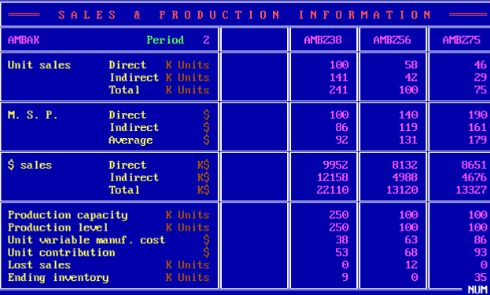
 | Z38 | Z56 | Z75
DUS | 100 | 58 | 46
IUS | 141 | 42 | 29
TUS | 241 | 100 | 75
DMSP | 100 | 140 | 190
IMSP | 86 | 119 | 161
AMSP | 92 | 131 | 179
DS | 9952 | 8132 | 8651
IS | 12158 | 4988 | 4676
TS | 22110 | 13120 | 13327
PC | 250 | 100 | 100
PV | 250 | 100 | 100
UVMC | 38 | 63 | 86
UC | 53 | 68 | 93
LS | 0 | 12 | 0
EI | 9 | 0 | 35

C_ProductContribution
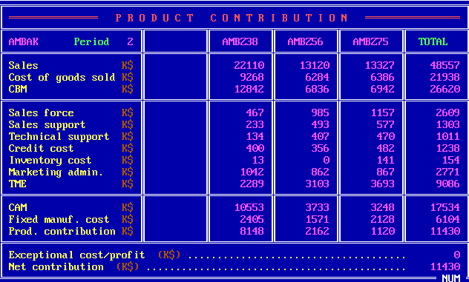
 | Z38 | Z56 | Z75 | Total
S | 22110 | 13120 | 13327 | 48557
CGS | 9268 | 6284 | 6386 | 21938
CBM | 12842 | 6836 | 6942 | 26620
SF | 467 | 985 | 1157 | 2609
SS | 233 | 493 | 577 | 1303
TS | 134 | 407 | 470 | 1011
CC | 400 | 356 | 482 | 1238
INV | 13 | 0 | 141 | 154
ADM | 1042 | 862 | 867 | 2771
TME | 2289 | 3103 | 3693 | 9086
CAM | 10553 | 3733 | 3248 | 17534
FMC | 2405 | 1571 | 2128 | 6104
PC | 8148 | 2162 | 1120 | 11430
ECP |  |  |  | 0
NC |  |  |  | 11430

D_Cumulative
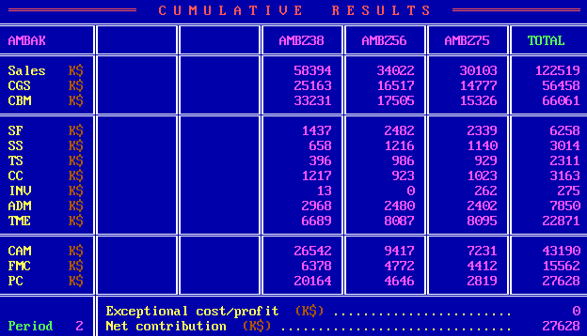
 | Z38 | Z56 | Z75 | Total
S | 58394 | 34022 | 30103 | 122519
CGS | 25163 | 16517 | 14777 | 56458
CBM | 33231 | 17505 | 15326 | 66061
SF | 1437 | 2482 | 2339 | 6258
SS | 658 | 1216 | 1140 | 3014
TS | 396 | 986 | 929 | 2311
CC | 1217 | 923 | 1023 | 3163
INV | 13 | 0 | 262 | 275
ADM | 2968 | 2480 | 2402 | 7850
TME | 6689 | 8087 | 8095 | 22871
CAM | 26542 | 9417 | 7231 | 43190
FMC | 6378 | 4772 | 4412 | 15562
PC | 20164 | 4646 | 2819 | 27628
ECP |  |  |  | 0
NC |  |  |  | 27628

E_ProductSales
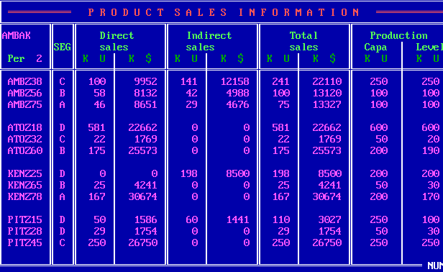
Company | Product | Seg | UDS | MDS | UIS | MIS | UTS | MTS | PC | PV
W | Z38 | C | 100 | 9952 | 141 | 12158 | 241 | 22110 | 250 | 250
W | Z56 | B | 58 | 8132 | 42 | 4988 | 100 | 13120 | 100 | 100
W | Z75 | A | 46 | 8651 | 29 | 4676 | 75 | 13327 | 100 | 100
A | Z18 | D | 581 | 22662 | 0 | 0 | 581 | 22662 | 600 | 600
A | Z32 | C | 22 | 1769 | 0 | 0 | 22 | 1769 | 50 | 20
A | Z60 | B | 175 | 25573 | 0 | 0 | 175 | 25573 | 200 | 190
K | Z25 | D | 0 | 0 | 198 | 8500 | 198 | 8500 | 200 | 200
K | Z65 | B | 25 | 4241 | 0 | 0 | 25 | 4241 | 50 | 30
K | Z78 | A | 167 | 30674 | 0 | 0 | 167 | 30674 | 200 | 170
P | Z15 | D | 50 | 1586 | 60 | 1441 | 110 | 3027 | 250 | 100
P | Z28 | D | 29 | 1754 | 0 | 0 | 29 | 1754 | 50 | 30
P | Z45 | C | 250 | 26750 | 0 | 0 | 250 | 26750 | 250 | 250

F_MS
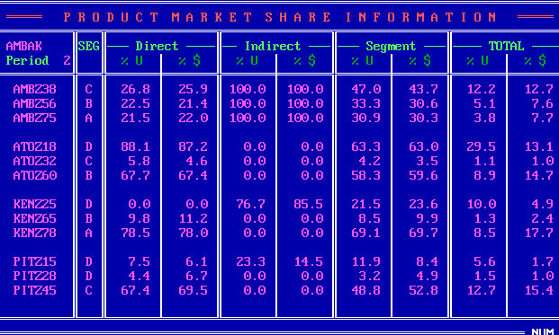
Company | Product | Seg | UDS_P | MDS_P | UIS_P | MIS_P | US_P | MS_P | UTS_P | MTS_P
W | Z38 | C | 26.8 | 25.9 | 100 | 100 | 47 | 43.7 | 12.2 | 12.7
W | Z56 | B | 22.5 | 21.4 | 100 | 100 | 33.3 | 30.6 | 5.1 | 7.6
W | Z75 | A | 21.5 | 22 | 100 | 100 | 30.9 | 30.3 | 3.8 | 7.7
A | Z18 | D | 88.1 | 87.2 | 0 | 0 | 63.3 | 63 | 29.5 | 13.1
A | Z32 | C | 5.8 | 4.6 | 0 | 0 | 4.2 | 3.5 | 1.1 | 1
A | Z60 | B | 67.7 | 67.4 | 0 | 0 | 58.3 | 59.6 | 8.9 | 14.7
K | Z25 | D | 0 | 0 | 76.7 | 85.5 | 21.5 | 23.6 | 10 | 4.9
K | Z65 | B | 9.8 | 11.2 | 0 | 0 | 8.5 | 9.9 | 1.3 | 2.4
K | Z78 | A | 78.5 | 78 | 0 | 0 | 69.1 | 69.7 | 8.5 | 17.7
P | Z15 | D | 7.5 | 6.1 | 23.3 | 14.5 | 11.9 | 8.4 | 5.6 | 1.7
P | Z28 | D | 4.4 | 6.7 | 0 | 0 | 3.2 | 4.9 | 1.5 | 1
P | Z45 | C | 67.4 | 69.5 | 0 | 0 | 48.8 | 52.8 | 12.7 | 15.4

G_ProductPosi
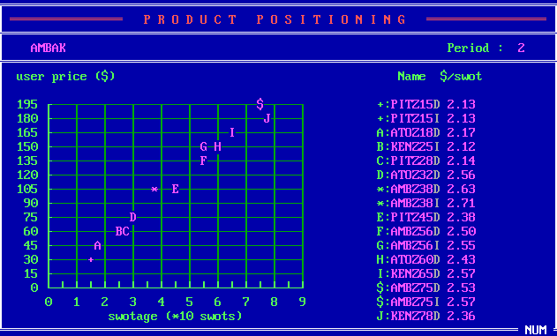
Company | Product | SM | USWOT
P | Z15 | D | 2.13
P | Z15 | I | 2.13
A | Z18 | D | 2.17
K | Z25 | I | 2.12
P | Z28 | D | 2.14
A | Z32 | D | 2.56
A | Z38 | D | 2.63
A | Z38 | I | 2.71
P | Z45 | D | 2.38
A | Z56 | D | 2.5
A | Z56 | I | 2.55
A | Z60 | D | 2.43
K | Z65 | D | 2.57
A | Z75 | D | 2.53
A | Z75 | I | 2.57
K | Z78 | D | 2.36

H_CompetitiveDirect
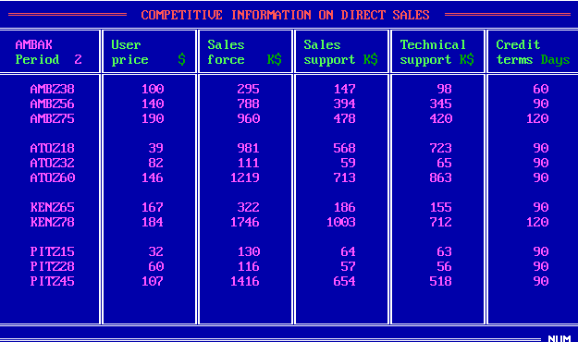
Company | Product | UP | SF | SS | TS | CT
W | Z38 | 100 | 295 | 147 | 98 | 60
W | Z56 | 140 | 788 | 394 | 345 | 90
W | Z75 | 190 | 960 | 478 | 420 | 120
A | Z18 | 39 | 981 | 568 | 723 | 90
A | Z32 | 82 | 111 | 59 | 65 | 90
A | Z60 | 146 | 1219 | 713 | 863 | 90
K | Z65 | 167 | 322 | 186 | 155 | 90
K | Z78 | 184 | 1746 | 1003 | 712 | 120
P | Z15 | 32 | 130 | 64 | 63 | 90
P | Z28 | 60 | 116 | 57 | 56 | 90
P | Z45 | 107 | 1416 | 654 | 518 | 90

I_CompetitiveIndirect
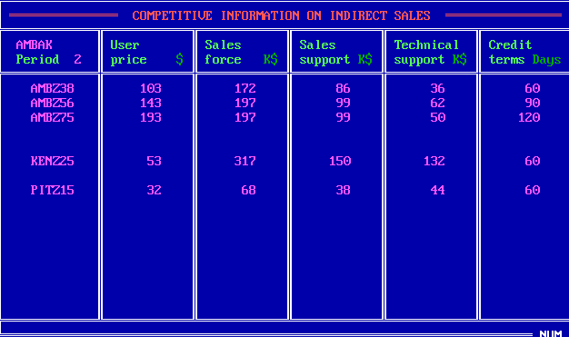
Company | Product | UP | SF | SS | TS | CT
W | Z38 | 103 | 172 | 86 | 36 | 60
W | Z56 | 143 | 197 | 99 | 62 | 90
W | Z75 | 193 | 197 | 99 | 50 | 120
K | Z25 | 53 | 317 | 150 | 132 | 60
P | Z15 | 32 | 68 | 38 | 44 | 60

J_Forecast
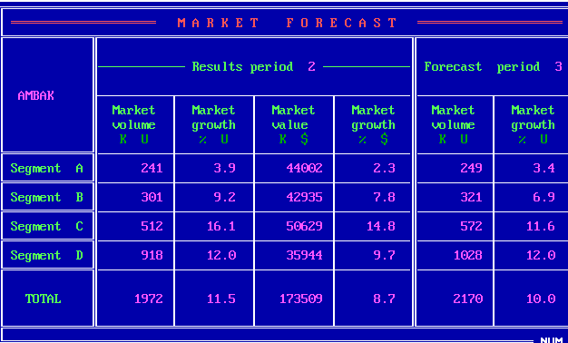
Seg | MV_2 | MVG_2 | MS_2 | MSG_2 | MV_3 | MVG_3
A | 241 | 3.9 | 44002 | 2.3 | 249 | 3.4
B | 301 | 9.2 | 42935 | 7.8 | 321 | 6.9
C | 512 | 16.1 | 50629 | 14.8 | 572 | 11.6
D | 918 | 12 | 35944 | 9.7 | 1028 | 12
Total | 1972 | 11.5 | 173509 | 8.7 | 2170 | 10

K_RD
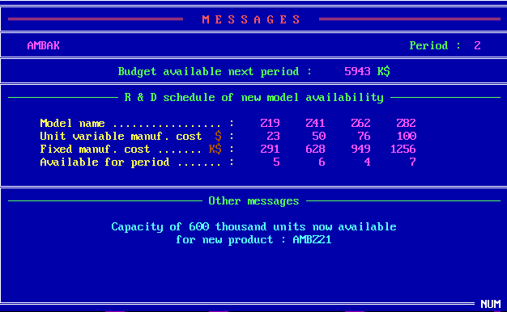
 | Z19 | Z41 | Z62 | Z82
UVMC | 23 | 50 | 76 | 100
MC | 291 | 628 | 949 | 1256
Available | 5 | 6 | 4 | 7

Z_Projection
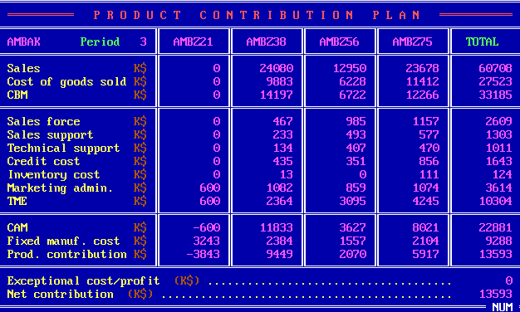
 | Z21 | Z38 | Z56 | Z75 | Total
S | 0 | 24080 | 12950 | 23678 | 60708
CGS | 0 | 9883 | 6228 | 11412 | 27523
CBM | 0 | 14197 | 6722 | 12266 | 33185
SF | 0 | 467 | 985 | 1157 | 2609
SS | 0 | 233 | 493 | 577 | 1303
TS | 0 | 134 | 407 | 470 | 1011
CC | 0 | 435 | 351 | 856 | 1643
INV | 0 | 13 | 0 | 111 | 124
ADM | 600 | 1082 | 859 | 1074 | 3614
TME | 600 | 2364 | 3095 | 4245 | 10304
CAM | -600 | 11833 | 3627 | 8021 | 22881
FMC | 3243 | 2384 | 1557 | 2104 | 9288
PC | -3843 | 9449 | 2070 | 5917 | 13593
ECP |  |  |  |  | 0
NC |  |  |  |  | 13593

